关系图
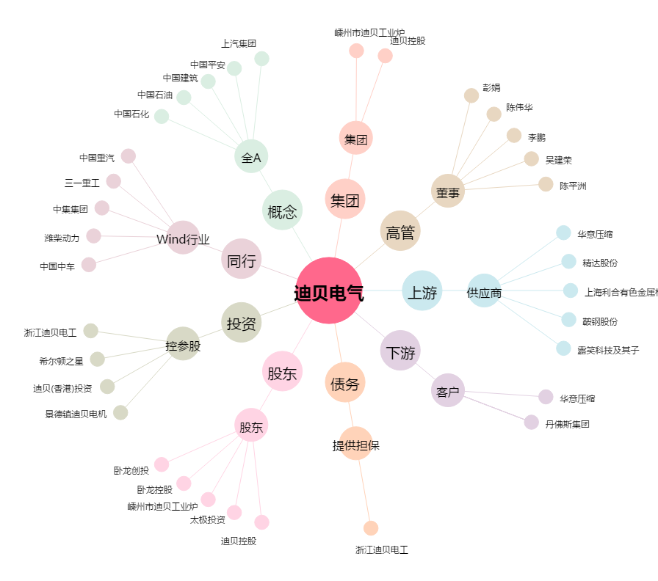
迪贝电气[603320.SH] - 关系概览图

